关系图
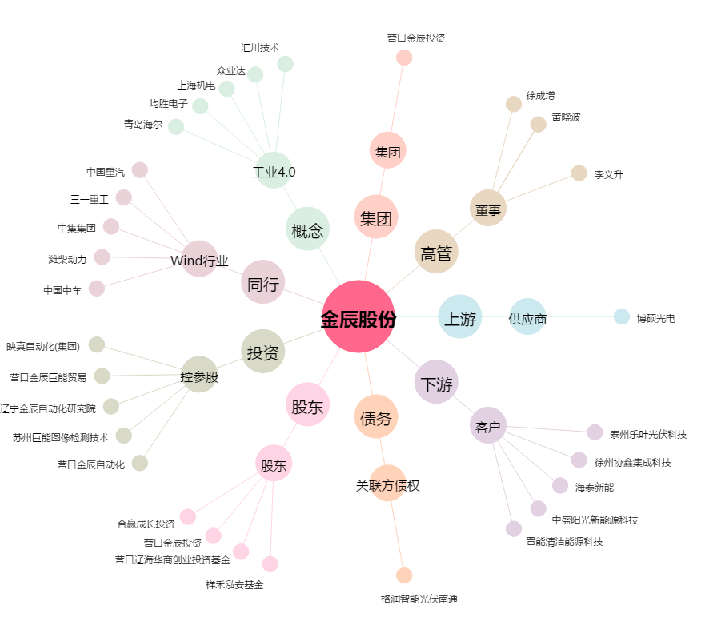
金辰股份[603396.SH] - 关系概览图

